상품제안서
락스탠드 3단 높이조절 거치대 | 상품코드: F31925

 |  |  |  |  |  |  | 02-412-0044 | www.easy1.co.kr
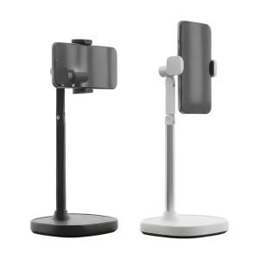

【상세/제작정보】 | <p>＊택배비별도 (1BOX 40개) 5000원</p><p>** 100개 미만주문시 고객센터 02-412-0044 로 문의 부탁드립니다!!</p><p>** 주문전 재고확인 필수입니다!!</p><p>​<span id="husky_bookmark_end_1783242137866"></span>&nbsp;</p>

【인쇄/포장옵션】 | 레이저 / 개별종이케이스

【공급단가】 | 수량 | 100~ | 300~ | 500~ | 1,000~ | 3,000~
*VAT별도 | 단가 | 11,160원 | 10,970원 | 10,690원 | 10,500원 | 10,230원

【상품 URL】 | https://dev.easy1.co.kr:443/src/goods_detail.php?gdno=31925

